funkcije 1
Zadatak: Potrošnja vode
U tablici trebate koristeći apsolutne adrese izračunati mjesečnu potrošnju vode i sve ostale potrebne podatke. Iznose formatirati kao euro.
Cijena 1m3 vode | 11.80 kn
Mjeseci: | Potrošeno vode m3 | Za platiti:
Siječanj | 130
Veljača | 120
Ožujak | 140
Travanj | 210
Svibanj | 220
Lipanj | 230
Srpanj | 260
Kolovoz | 160 |  | Koliko je mjeseci potrošnja veća od 200 m3
Rujan | 180
Listopad | 158 |  | Prebroji mjesece u kojima je potrošnja ispod 150 m3
Studeni | 126
Prosinac | 133
Prosječno:
Najveća potrošnja
Najmanja potrošnja
Ukupno

if
TELEFONSKI RAČUN

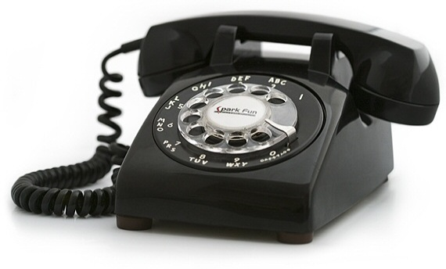
Prezime | Rujan | Listopad | Studeni | Prosinac | Broj računa većih od 500 kn | Prosjek potrošnje za 4 mjeseca | Uvodi li se zabrana?
Perić | 568.0 | 246.0 | 678.0 | 700.0
Jukić | 456.0 | 456.0 | 564.0 | 345.0
Horvat | 245.0 | 578.0 | 345.0 | 589.0
Horvatić | 356.0 | 788.0 | 870.0 | 845.0
Jurić | 134.0 | 234.0 | 346.0 | 123.0
Marić | 356.0 | 354.0 | 578.0 | 245.0

Oblikujte ćelije tako da cijene budu izražene u kunama i zaokružene na dvije decimale

U stupcu G izračunajte prosjek potrošnje za 4 mjeseca za svakog potrošača
Pomoću funkcije IF izračunajte uvodi li se zabrana telefoniranja. Zabrana se uvodi u slučaju da potrošač ima tri ili više računa čija cijena prelazi 500kn.
 | Ako je račun veći od 500 kn u stupcu H ispisuje se Da, inače se ispisuje Ne
6. Ćelije u kojima je navedeno da se uvodi zabrana telefoniranja osjenčajte crvenom bojom

